Sheet1
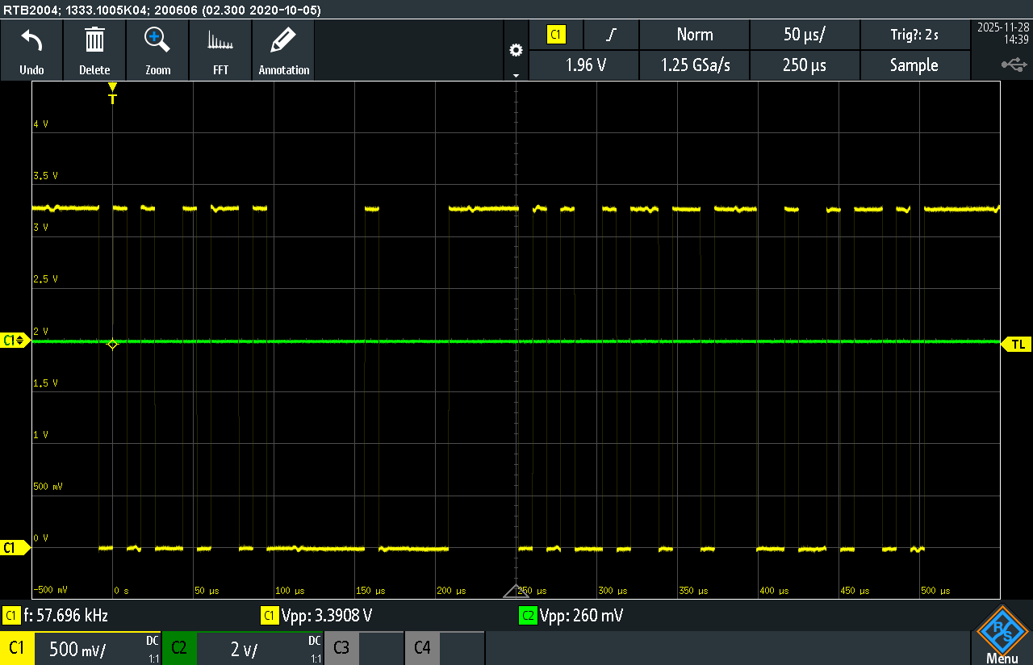
접수 번호 | 전원 9V | 전원 5V | 전원 3.3V | XC24 5V (TP10) | XD04 5V (TP9) | XC24 1.5V (TP69) | XC24 780kHz (TP28) | UART 동작 (TP65) | XC CH_1 | XC CH_2 | XC CH_3 | XC CH_4 | XC CH_5 | XC CH_6 | XC CH_7 | XC CH_8 | XC CH_9 | XC CH_10 | XC CH_11 | XC CH_12 | XC CH_13 | XC CH_14 | XC CH_15 | XC CH_16 | XC CH_17 | XC CH_18 | XC CH_19 | XC CH_20
접수 #1 | 9.014 | 5.012 | 3.311 | 4.985 | 4.966 | 1.496 | 789.6 | O (아래 그림) | O | O | O | O | O | O | O | O | O | O | X | X | O | O | O | O | O | O | O | O
접수 #2 | 8.98 | 5.018 | 3.297 | 4.976 | 4.962 | 1.51 | 791.4 | O (아래 그림) | O | O | O | O | O | O | O | O | O | X | O | O | O | O | O | O | O | O | O | O

 |  |  |  |  |  |  |  | 접수 #1 UART 파형
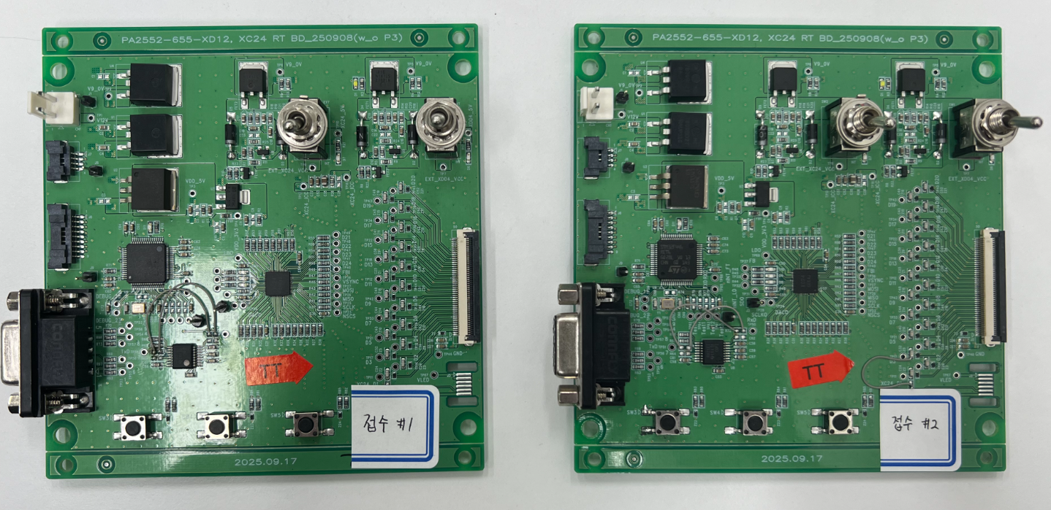
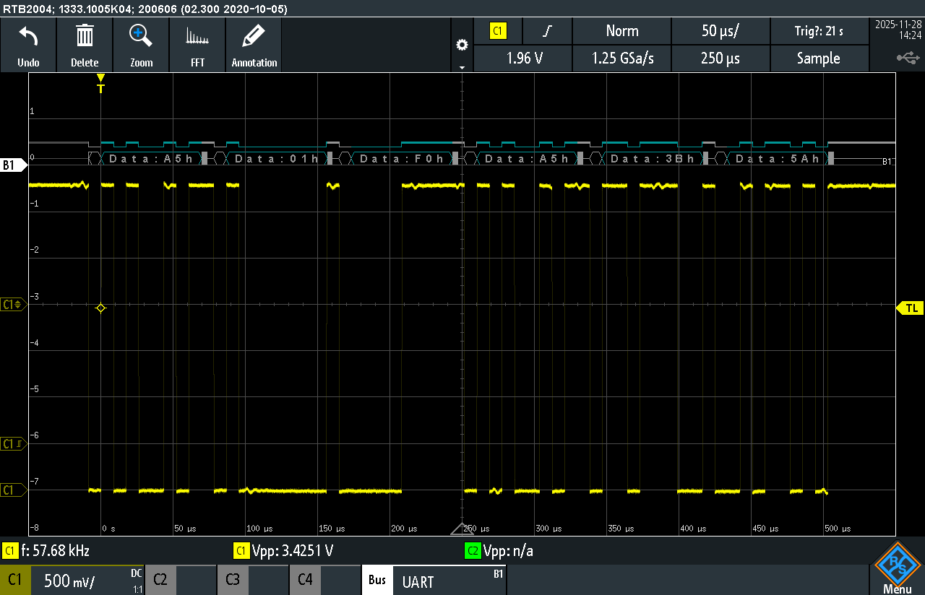
불량
불량

 |  |  |  |  |  |  |  |  |  |  |  |  |  |  |  |  |  | GND short | GND short | GND short

 |  |  |  |  |  |  |  |  |  |  |  |  |  | 정상 XC 채널 |  |  |  |  |  |  | 불량 XC 채널
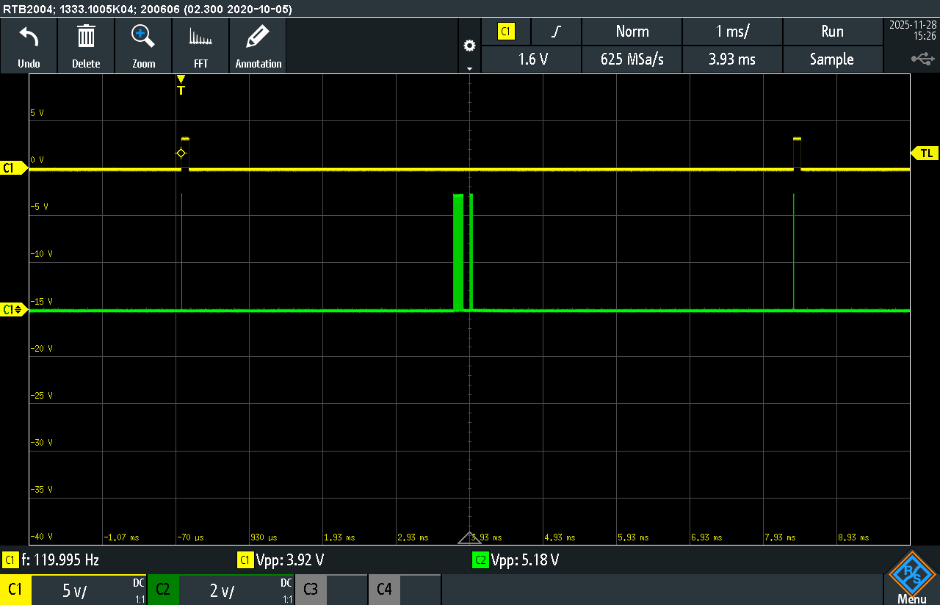
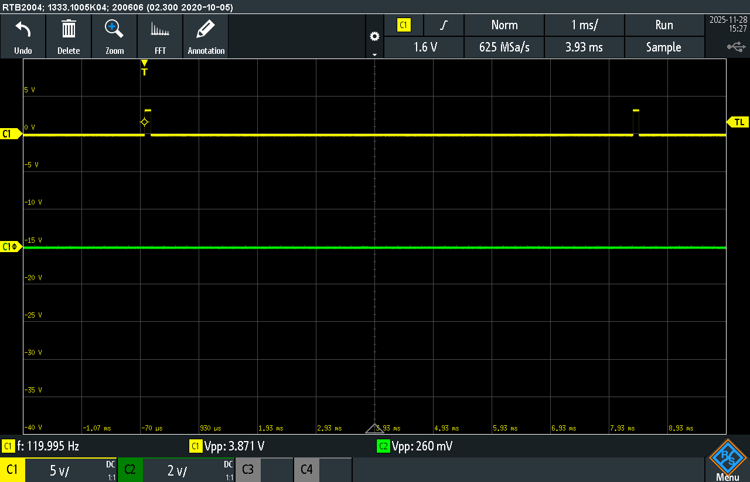

 |  |  |  |  |  |  |  | 접수 #2 UART 파형

